1.IDENTIFICACION
INFORMACIÓN GENERAL |  | INFORMACIÓN DEL ESTUDIO RESPECTIVO
 |  | NODO NÚMERO |  |  |  |  | 9047
 |  | INFORME NÚMERO |  |  |  |  | 451
CONTRATISTA | UNIÓN TEMPORAL MOVILIDAD 2014 | ORDEN DE TRABAJO No. |  |  |  |  | PROGRAMACION BASICA
 |  | FECHA DE LA ORDEN DE TRABAJO |  |  |  |  | -
 |  | FECHA DE LA TOMA DE INFORMACIÓN |  |  |  |  | 010414
 |  | DÌA DE LA SEMANA
OBJETO DEL CONTRATO | REALIZAR LA TOMA DE INFORMACIÓN DE CAMPO, COMO INSUMO DEL PROGRAMA DE MONITOREO, SEGUIMIENTO Y PLANEACIÓN DEL TRÁNSITO Y EL TRANSPORTE DE BOGOTA D.C | TIPO DE ESTUDIO |  |  |  |  | VOLÚMENES POR TIPO DE VEHÍCULO
 |  | NOMBRE DEL ARCHIVO |  |  |  |  | 9047_AK_72_X_AC_138_140401_VOL_V1.xlsx
 |  | CÓDIGO DEL ESTUDIO |  |  |  |  | VOL
 |  | LUGAR DE LA TOMA DE INFORMACIÓN
NÚMERO DE CONTRATO | 2072-2013 | COORDENADA X |  |  |  |  | LONGITUD
 |  | COORDENADA Y |  |  |  |  | LATITUD

FECHA DE INICIO DEL CONTRATO | 22-01-2014 | PROFESIONALES RESPONSABLES
 |  | CONSULTOR (DIRECTOR) |  |  |  |  | ING. MSC. SANDRA LUCIA NAVAS TEQUIA
 |  | CONSULTOR (COORDINADOR GENERAL) |  |  |  |  | ING. MSC. LUIS FERNANDO RUBIANO BARRERO
INTERVENTORÍA | UNIVERSIDAD NACIONAL DE COLOMBIA | CONSULTOR (EXPERTO EN TRÁNSITO Y TRANSPORTE) |  |  |  |  | ING. ESP. DIANA PAOLA PARADA
 |  | CONSULTOR (ING ANÀLISIS) |  |  |  |  | ING. ÁNGELA RÓCIO MENDOZA
 |  | INTERVENTORÍA (DIRECTOR) |  |  |  |  | ING. MSC. ARTURO ZARATE
 |  | INTERVENTORÍA (ESPECIALISTA) |  |  |  |  | ING. MSC. WILLIAM CASTRO
 |  | INTERVENTORÍA (RESIDENTE) |  |  |  |  | ING. JOSÉ EDWIN TORRES
OBJETO DEL CONTRATO | INTERVENTORÍA TÉCNICA, ADMINISTRATIVA Y FINANCIERA PARA LA TOMA DE INFORMACIÓN DE CAMPO COMO INSUMO DEL PROGRAMA DE MONITOREO, SEGUIMIENTO Y PLANEACIÓN DEL TRÁNSITO Y TRANSPORTE DE BOGOTÁ D.C. | SUPERVISOR SECRETARIA MOVILIDAD |  |  |  |  | ING. FABIAN GONZALEZ

 |  | VERSIONES DEL ESTUDIO
 |  | NÚMERO |  | FECHA | OBSERVACIONES
NÚMERO DE CONTRATO | 2072-2013 | Versión 0 |  | 07/04/14
 |  | Versión 1 |  | 05/04/14 | SE ATENDIERON OBSERVACIONES DE INTERVENTORIA SEGÚN OFICIO FI-CMTTUB14-171-14, SE DA RESPUESTA MEDIANTE COMUNICADO ICV-187-C-303.En la hoja 2.Base se revisó la información correspondiente a los periodos, movimientos y vehículos señalados sin presentarse inconsistencia con formatos, a excepción del el movimiento 2 periodos 10:30 en livianos y 13:15 especiales el cual se realizaron las correcciones pertinentes debido a errores de digitación encontrados en la base, para los demás periodos no se presentó algún suceso que explicara las variaciones en la información registrada debido a que así se comportó del flujo vehicular durante la jornada.
 |  | Versión 2
FECHA DE INICIO DEL CONTRATO | 21-01-2014 | Versión 3

 |  | DESCRIPCIÓN DE LA TOMA DE INFORMACIÓN
 |  | TIPO DE VEHÍCULO | FACTOR DE EQUIVALENCIA | MOVIMIENTOS AFORADOS |  |  | No. DE PERÍODOS | HORA
ESQUEMA |  |  |  | ACCESO | LENTA | RÁPIDA | HORARIO DEL PERÍODO No. 1 | 22:00-06:00
 |  | L | 1 | NORTE | 1 |  | HORARIO DEL PERÍODO No. 2 | 06:00-14:00
 |  | C | 2 | SUR | 2 |  | HORARIO DEL PERÍODO No. 3 | 14:00-22:00
 |  |  |  | OCCIDENTE | 3 |  | No. DE HORAS TOMADAS |  | 24
 |  | BT | 2 | ORIENTE | 4 |  | HORARIO DE LA TOMA DE INFORMACIÓN |  | 22:00-22:00
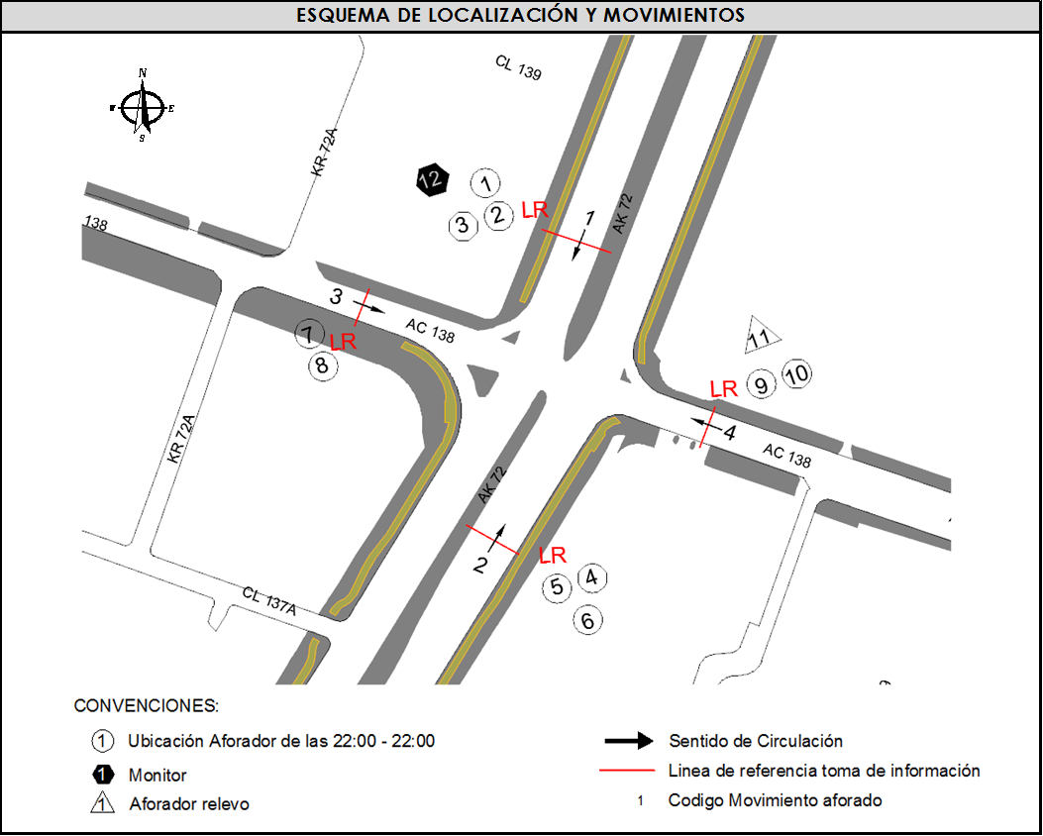
 |  | B | 2 |  |  |  | No. DE EQUIPOS UTILIZADOS |  | 12
 |  |  |  | OBSERVACIONES DE LA TOMA DE INFORMACIÒN
 |  | AL | 2 | OBSERVACION |  |  |  |  |  | ACCESO
 |  | AT | 2.5 | EN EL PERIODO DE LAS 00:45 Y LAS 00:53 SE APAGA LA LUZ DEL SEMÁFORO EN EL ACCESO SUR Y ESTE. |  |  |  |  |  | SUR-ESTE
 |  | BA | 2.5
 |  | ESP | 2
 |  | INT | 2
 |  | C2P | 2.5
 |  | C2G | 2.5
 |  | C3-C4 | 2.5
 |  | C5 | 2.5
 |  | >C5 | 2.5
 |  | M | 0.5
 |  | BIC | 0.3

 |  | ANALISIS PUNTUAL
 |  | LA INTERSECCIÓN DE LA CARRERA 72 (AVENIDA BOYACÁ) CON AVENIDA CALLE 138 (AVENIDA CAMINO DEL PRADO) SE ENCUENTRA UBICADA EN EL SECTOR NOR-OCCIDENTE DE LA CIUDAD EN LA LOCALIDAD SUBA. LA AVENIDA CARRERA 72 CUENTA CON UNA CALZADA POR SENTIDO Y PERMITE LA CIRCULACIÓN EN SENTIDO NORTE-SUR Y VICEVERSA, CADA CALZADA CON CINCO CARRILES PARA TRÁFICO MIXTO. LA AVENIDA CALLE 138 (AVENIDA CAMINO DEL PRADO), CUENTA CON UNA CALZADA, CON DOS CARRILES DE CIRCULACIÓN EN SENTIDO OCCIDENTE-ORIENTE Y DOS CARRILES EN SENTIDO ORIENTE-OCCIDENTE PARA LA CIRCULACIÓN DE TRAFICO MIXTO. EL VOLUMEN TOTAL AFORADO DURANTE EL DÍA MARTES 1 DE ABRIL DE 2014 FUE DE 124.580 VEHÍCULOS MIXTOS, COMPUESTOS DE LA SIGUIENTE MANERA: EL 73,8% CORRESPONDEN A VEHÍCULOS LIVIANOS, EL 12,2% MOTOS, EL 8,5% TRANSPORTE PÚBLICO COLECTIVO (COLECTIVOS, BUSETA / BUSETON, BUSES) Y EL 4,1% A VEHÍCULOS DE CARGA. LOS PERÍODOS DE MÁXIMA DEMANDA SE PRESENTAN ENTRE LAS 06:30 Y LAS 07:30 HORAS, Y ENTRE LAS 17:15-18:15 HORAS. LA HORA PICO TOTAL DE LA INTERSECCIÓN SE REGISTRA ENTRE LAS 06:30 Y LAS 07:30 HORAS, PERIODO EN EL QUE SE MOVILIZA UN TOTAL DE 8.839 VEHÍCULOS MIXTOS, DE LOS CUALES EL 67,6% CORRESPONDE A VEHÍCULOS LIVIANOS, EL 15,4% A MOTOS, EL 10,9% A TRANSPORTE PUBLICO COLECTIVO Y MASIVO, EL 3,2% A CAMIONES Y FINALMENTE LAS BICICLETAS CON UNA PARTICIPACIÓN DEL 3,0%.

 |  | REGISTRO FOTOGRÁFICO
 |  | 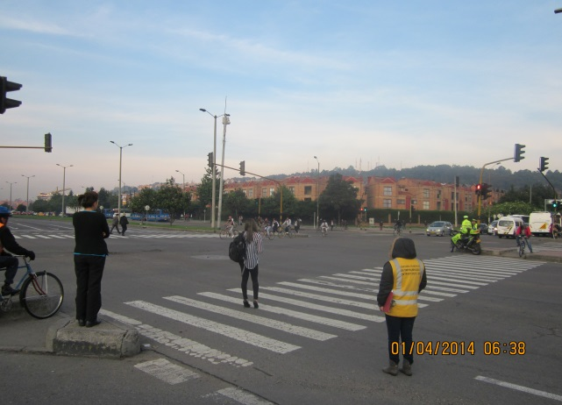 |  |  |  |  | 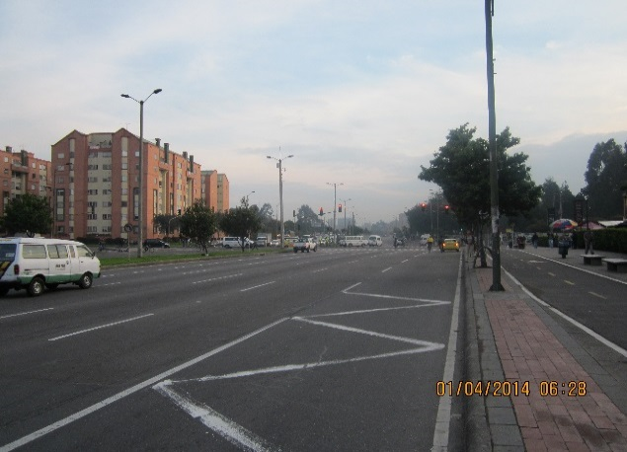

 |  | ACCESO NORTE |  |  |  |  | ACCESO SUR

 |  | 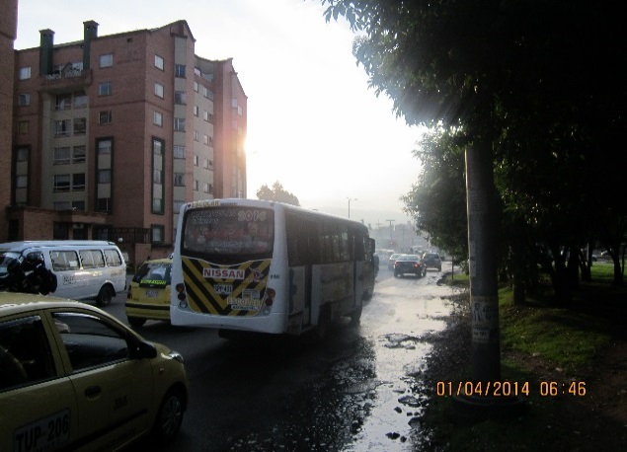 |  |  |  |  | 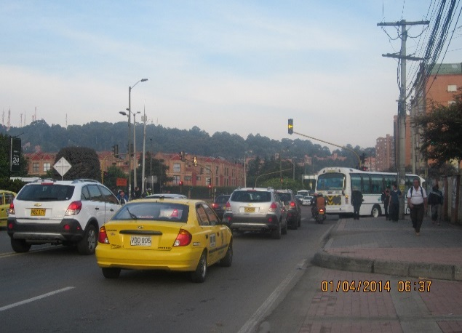

 |  | ACCESO OCCIDENTE |  |  |  |  | ACCESO ORIENTE

